Ranking PiN_DMC>3,5T
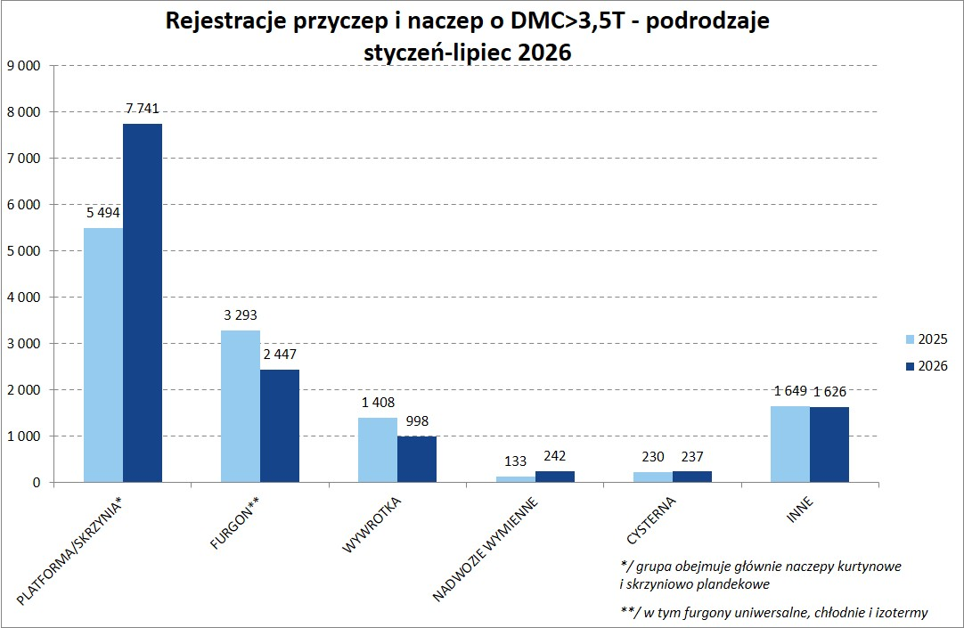
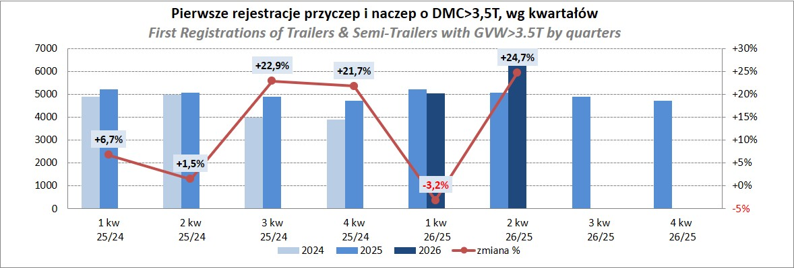
PZPM |  |  |  |  |  | 2026-08-07
Pierwsze rejestracje NOWYCH przyczep i naczep* o DMC>3,5T, udział w rynku %
First Registrations of NEW Trailers & Semi-Trailers with GVW>3.5T, Market Share %
Pozycja | Marka | Rok narastająco Styczeń - Lipiec
 |  | YTD January - July
 |  | 2026 |  | 2025 |  | Zmiana % r/r
No. | Make
 |  | Ogółem | Udział % | Ogółem | Udział % | Change % y/y
 |  | Total | Mkt shr % | Total | Mkt shr %
1 | SCHMITZ CARGOBULL | 2,862 | 21.53% | 3,479 | 28.50% | -17.7%
2 | KRONE | 2,500 | 18.81% | 1,737 | 14.23% | 43.9%
3 | WIELTON | 1,881 | 14.15% | 1,744 | 14.29% | 7.9%
4 | KOEGEL | 1,750 | 13.17% | 1,246 | 10.21% | 40.4%
5 | WECON | 535 | 4.03% | 465 | 3.81% | 15.1%
6 | SCHWARZMUELLER | 313 | 2.35% | 292 | 2.39% | 7.2%
7 | KAESSBOHRER | 249 | 1.87% | 280 | 2.29% | -11.1%
8 | FLIEGL | 230 | 1.73% | 217 | 1.78% | 6.0%
9 | BERGER | 191 | 1.44% | 121 | 0.99% | 57.9%
10 | KEMPF | 163 | 1.23% | 134 | 1.10% | 21.6%
11 | D-TEC | 162 | 1.22% | 127 | 1.04% | 27.6%
12 | BODEX | 144 | 1.08% | 178 | 1.46% | -19.1%
 | GT TRAILERS/GNIOTPOL | 128 | 0.96% | 79 | 0.65% | 62.0%
14 | ZASŁAW | 119 | 0.90% | 122 | 1.00% | -2.5%
15 | FFB FELDBINDER | 114 | 0.86% | 80 | 0.66% | 42.5%
16 | CIMC | 111 | 0.84% | 41 | 0.34% | 170.7%
17 | INTER CARS - FEBER | 106 | 0.80% | 88 | 0.72% | 20.5%
18 | MEILLER-KIPPER | 88 | 0.66% | 121 | 0.99% | -27.3%
19 | MHS | 87 | 0.65% | 61 | 0.50% | 42.6%
20 | LOHR | 83 | 0.62% | 92 | 0.75% | -9.8%
 | Pozostałe / Others | 1,475 | 11.1% | 1,503 | 12.3% | -1.9%
 | OGÓŁEM / TOTAL | 13,291 | 100% | 12,207 | 100% | 8.9%
*/ bez rejestracji czasowych
Źródło: analizy PZPM na podstawie CEP

Ranking Naczepy DMC>3,5T
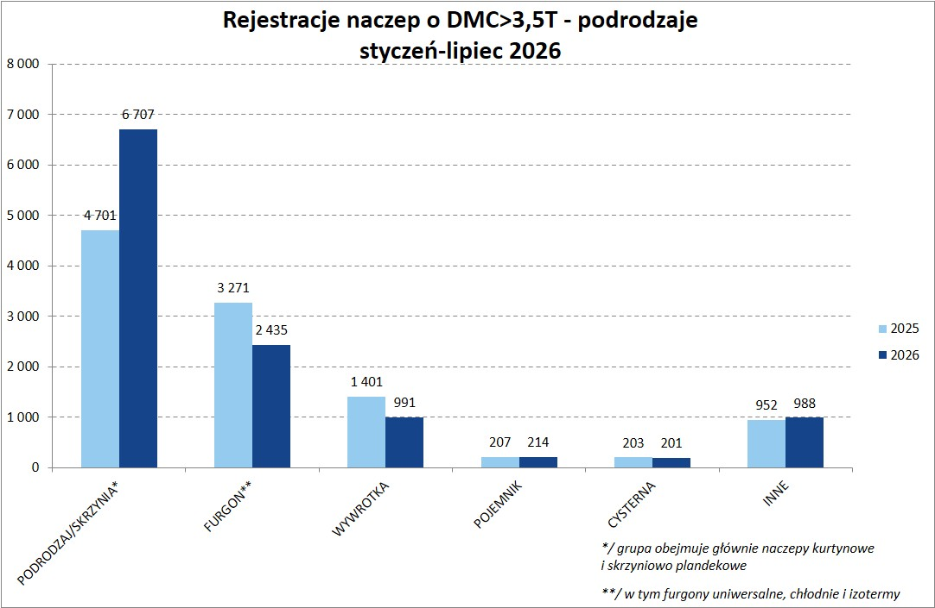
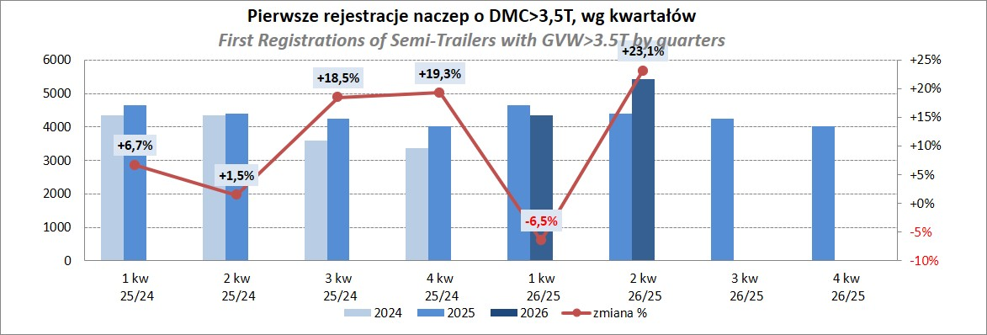
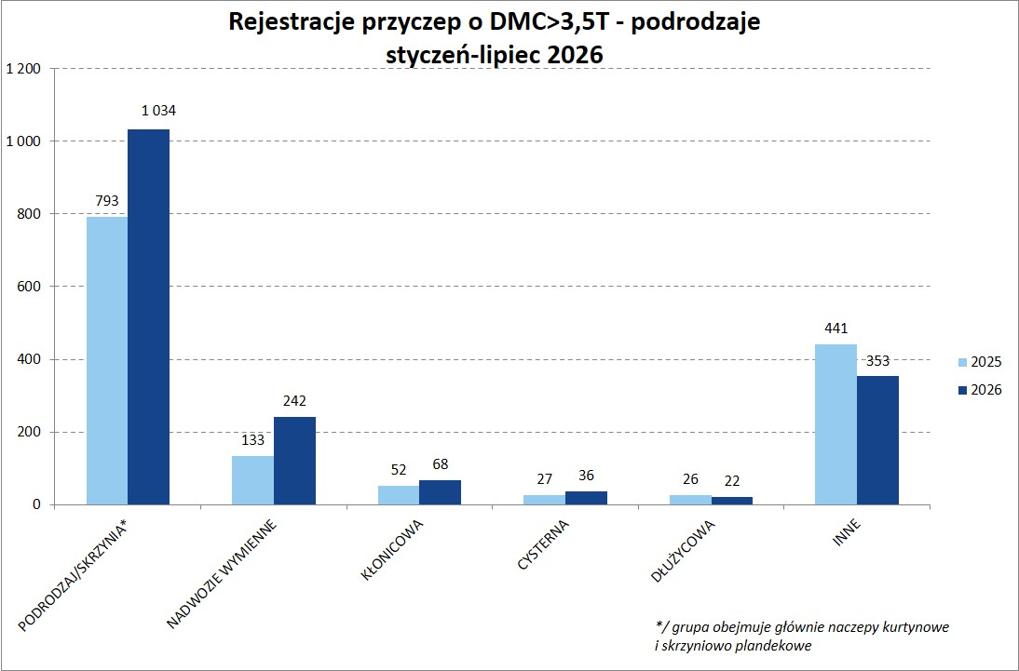
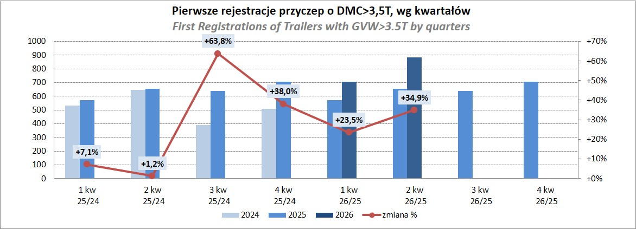
PZPM |  |  |  |  |  | 2026-08-07
Pierwsze rejestracje NOWYCH naczep* o DMC>3,5T, udział w rynku %
First Registrations of NEW Semi-Trailers with GVW>3.5T, Market Share %
Pozycja | Marka | Rok narastająco Styczeń - Lipiec
 |  | YTD January - July
 |  | 2026 |  | 2025 |  | Zmiana % r/r
No. | Make
 |  | Ogółem | Udział % | Ogółem | Udział % | Change % y/y
 |  | Total | Mkt shr % | Total | Mkt shr %
1 | SCHMITZ CARGOBULL | 2,862 | 24.81% | 3,474 | 32.36% | -17.6%
2 | KRONE | 2,496 | 21.64% | 1,732 | 16.13% | 44.1%
3 | KOEGEL | 1,748 | 15.15% | 1,241 | 11.56% | 40.9%
4 | WIELTON | 1,379 | 11.95% | 1,451 | 13.52% | -5.0%
5 | SCHWARZMUELLER | 306 | 2.65% | 287 | 2.67% | 6.6%
6 | KAESSBOHRER | 224 | 1.94% | 256 | 2.38% | -12.5%
7 | FLIEGL | 199 | 1.73% | 188 | 1.75% | 5.9%
8 | BERGER | 191 | 1.66% | 121 | 1.13% | 57.9%
9 | KEMPF | 163 | 1.41% | 134 | 1.25% | 21.6%
10 | D-TEC | 162 | 1.40% | 127 | 1.18% | 27.6%
11 | BODEX | 137 | 1.19% | 167 | 1.56% | -18.0%
12 | FFB FELDBINDER | 114 | 0.99% | 80 | 0.75% | 42.5%
13 | CIMC | 111 | 0.96% | 41 | 0.38% | 170.7%
14 | INTER CARS - FEBER | 106 | 0.92% | 88 | 0.82% | 20.5%
15 | ZASŁAW | 93 | 0.81% | 106 | 0.99% | -12.3%
16 | MEGA | 80 | 0.69% | 81 | 0.75% | -1.2%
17 | MEILLER-KIPPER | 59 | 0.51% | 103 | 0.96% | -42.7%
18 | STAS | 58 | 0.50% | 63 | 0.59% | -7.9%
19 | KRAKER | 56 | 0.49% | 44 | 0.41% | 27.3%
20 | LAG | 51 | 0.44% | 38 | 0.35% | 34.2%
 | Pozostałe / Others | 941 | 8.2% | 913 | 8.5% | 3.1%
 | OGÓŁEM / TOTAL | 11,536 | 100% | 10,735 | 100% | 7.5%
*/ bez rejestracji czasowych
Źródło: analizy PZPM na podstawie CEP

Przyczepy lekkie
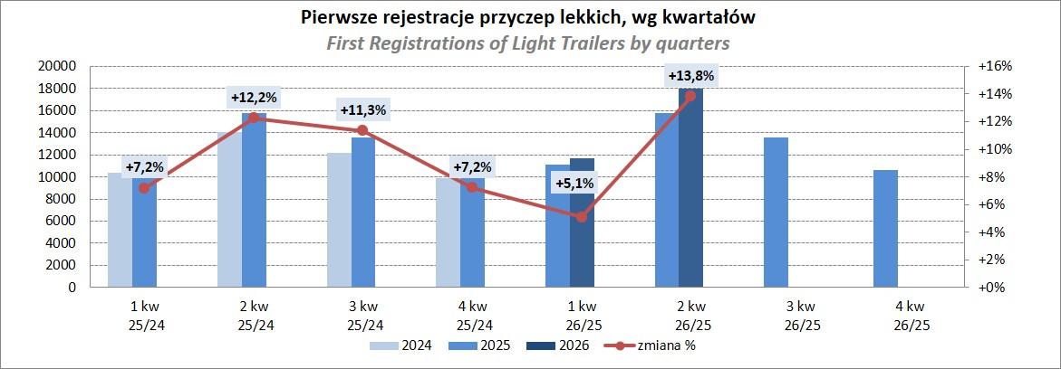
PZPM |  |  |  |  |  | 2026-07-08
Pierwsze rejestracje NOWYCH przyczep lekkich*, udział w rynku %
First Registrations of NEW Light Trailers, Market Share %
Pozycja | Marka | Rok narastająco Styczeń - Lipiec
 |  | YTD January - July
 |  | 2026 |  | 2025 |  | Zmiana % r/r
No. | Make
 |  | Ogółem | Udział % | Ogółem | Udział % | Change % y/y
 |  | Total | Mkt shr % | Total | Mkt shr %
1 | NEPTUN-SORELPOL | 8,345 | 23.72% | 8,200 | 25.60% | 1.8%
2 | TEMARED | 4,681 | 13.31% | 7,645 | 23.87% | -38.8%
3 | UNITRAILER | 3,157 | 8.97% | 0 | 0.00%
4 | BRENDERUP-THULE TRAILERS | 2,431 | 6.91% | 1,961 | 6.12% | 24.0%
5 | ZASŁAW | 2,053 | 5.84% | 2,069 | 6.46% | -0.8%
6 | FARO | 1,795 | 5.10% | 1,420 | 4.43% | 26.4%
7 | NIEWIADÓW | 1,730 | 4.92% | 1,397 | 4.36% | 23.8%
8 | MARTZ | 1,442 | 4.10% | 928 | 2.90% | 55.4%
9 | RYDWAN | 1,050 | 2.98% | 979 | 3.06% | 7.3%
10 | FRACHT | 638 | 1.81% | 590 | 1.84% | 8.1%
11 | WIOLA | 626 | 1.78% | 624 | 1.95% | 0.3%
12 | WIDPOL | 600 | 1.71% | 574 | 1.79% | 4.5%
13 | VESTA POLSKA | 582 | 1.65% | 344 | 1.07% | 69.2%
14 | TOP TRAILER | 414 | 1.18% | 278 | 0.87% | 48.9%
15 | LORRIES | 368 | 1.05% | 363 | 1.13% | 1.4%
16 | KAMCZEPKA | 355 | 1.01% | 72 | 0.22% | 393.1%
17 | GŁOWACZ | 349 | 0.99% | 311 | 0.97% | 12.2%
18 | STIM | 300 | 0.85% | 315 | 0.98% | -4.8%
19 | MASTER-TECH | 282 | 0.80% | 322 | 1.01% | -12.4%
20 | W.N.P. M.SUSKI | 227 | 0.65% | 240 | 0.75% | -5.4%
 | Pozostałe / Others | 3,752 | 10.7% | 3,397 | 10.6% | 10.5%
 | OGÓŁEM / TOTAL | 35,177 | 100% | 32,029 | 100% | 9.8%
*/ bez rejestracji czasowych
Źródło: analizy PZPM na podstawie CEP

Ranking_P-CR
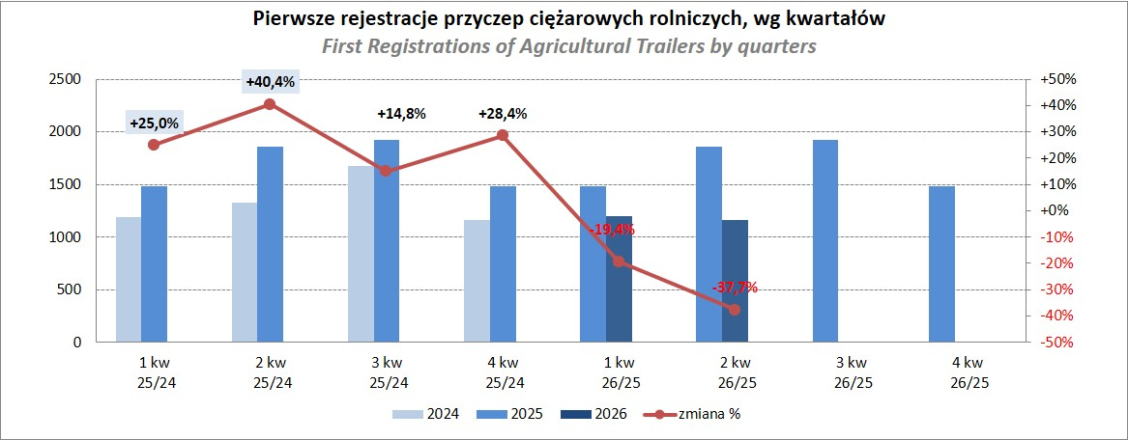
PZPM |  |  |  |  |  | 2026-08-07
Pierwsze rejestracje NOWYCH przyczep ciężarowych rolniczych*, udział w rynku %
First Registrations of NEW Agricultural Trailers, Market Share %
Pozycja | Marka | Rok narastająco Styczeń - Lipiec
 |  | YTD January - July
 |  | 2026 |  | 2025 |  | Zmiana % r/r
No. | Make
 |  | Ogółem | Udział % | Ogółem | Udział % | Change % y/y
 |  | Total | Mkt shr % | Total | Mkt shr %
1 | PRONAR | 884 | 27.94% | 1,129 | 26.04% | -21.7%
2 | METAL-FACH | 390 | 12.33% | 673 | 15.52% | -42.1%
3 | MEPROZET | 293 | 9.26% | 138 | 3.18% | 112.3%
4 | WIELTON | 191 | 6.04% | 312 | 7.20% | -38.8%
5 | POMOT | 166 | 5.25% | 94 | 2.17% | 76.6%
6 | METALTECH | 156 | 4.93% | 358 | 8.26% | -56.4%
7 | ZASŁAW | 123 | 3.89% | 230 | 5.31% | -46.5%
8 | URSUS | 81 | 2.56% | 93 | 2.15% | -12.9%
9 | JOSKIN | 74 | 2.34% | 196 | 4.52% | -62.2%
10 | PPHU WODZIŃSKI | 73 | 2.31% | 106 | 2.45% | -31.1%
11 | CYNKOMET | 59 | 1.86% | 65 | 1.50% | -9.2%
 | FLIEGL | 59 | 1.86% | 125 | 2.88% | -52.8%
13 | TECHMONT | 58 | 1.83% | 88 | 2.03% | -34.1%
14 | MARPOL | 53 | 1.68% | 69 | 1.59% | -23.2%
15 | AGROMET PILMET | 45 | 1.42% | 27 | 0.62% | 66.7%
 | Pozostałe / Others | 459 | 14.5% | 632 | 14.6% | -27.4%
 | OGÓŁEM / TOTAL | 3,164 | 100% | 4,335 | 100% | -27.0%
*/ bez rejestracji czasowych
Źródło: analizy PZPM na podstawie CEP

Ranking_CR
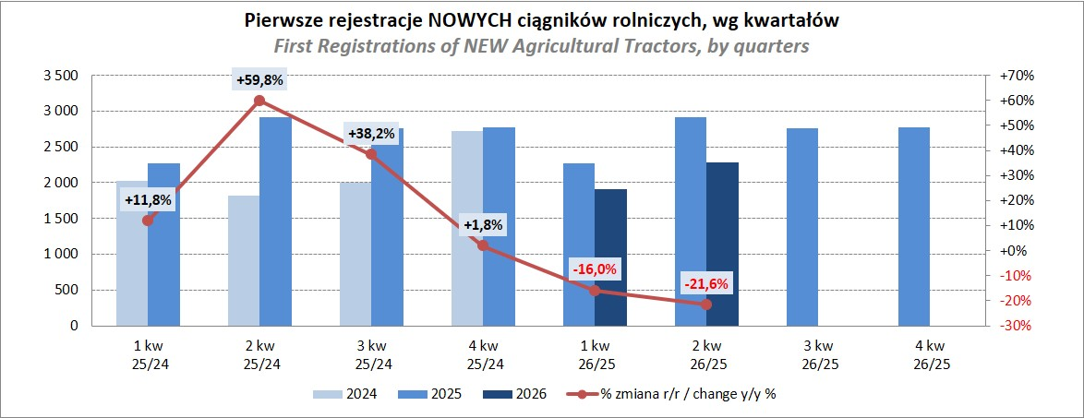
PZPM |  |  |  |  |  | 2026-08-07
Pierwsze rejestracje NOWYCH ciągników rolniczych*, udział w rynku %
First Registrations of NEW Agricultural Tractors*, Market Share %
Pozycja | Marka | Rok narastająco Styczeń - Lipiec
 |  | YTD January - July
 |  | 2026 |  | 2025 |  | Zmiana % r/r
No. | Make
 |  | Ogółem | Udział % | Ogółem | Udział % | Change % y/y
 |  | Total | Mkt shr % | Total | Mkt shr %
1 | NEW HOLLAND | 713 | 14.27% | 934 | 15.00% | -23.7%
2 | JOHN DEERE | 576 | 11.53% | 779 | 12.51% | -26.1%
3 | KUBOTA | 471 | 9.43% | 615 | 9.88% | -23.4%
4 | DEUTZ-FAHR | 395 | 7.91% | 563 | 9.04% | -29.8%
5 | CLAAS | 299 | 5.99% | 428 | 6.88% | -30.1%
6 | CASE IH | 286 | 5.73% | 467 | 7.50% | -38.8%
7 | MASSEY FERGUSON | 250 | 5.01% | 357 | 5.73% | -30.0%
8 | DAEDONG-KIOTI | 246 | 4.92% | 119 | 1.91% | 106.7%
9 | SOLIS | 238 | 4.76% | 285 | 4.58% | -16.5%
10 | FENDT | 210 | 4.20% | 242 | 3.89% | -13.2%
11 | FARMTRAC | 152 | 3.04% | 173 | 2.78% | -12.1%
12 | LOVOL | 145 | 2.90% | 152 | 2.44% | -4.6%
13 | LS | 144 | 2.88% | 157 | 2.52% | -8.3%
14 | VALTRA | 139 | 2.78% | 304 | 4.88% | -54.3%
15 | AUPAX | 82 | 1.64% | 16 | 0.26% | 412.5%
 | Pozostałe / Others | 649 | 13.0% | 634 | 10.2% | 2.4%
 | OGÓŁEM / TOTAL | 4,995 | 100% | 6,225 | 100% | -19.8%
*Pojazdy zarejestrowane jako Ciągniki Rolnicze bez wyróżnionych jako potencjalne ATV / UTV
** Liczby zawierają rejestracje czasowe na koniec miesięcy
Źródło: analizy PZPM na podstawie CEP

